Foretak Fjellgledetunet totalt
Beskrivelse:
Blå tab: Aggregerte inntekter for de ulike foretakene & aggregerte kostnader for utbyggingsprosjektet
Grønne tab'er: Budsjett for de enkelte foretakene
Røde tab'er: Kostnadsbudsjett for de enkelte bygninger og aktivitetsinvesteringer
Sum salgsinntekter |  | Investeringer
Annen driftsinntekt
 |  | Bygg Næring 1&2&2
Sum driftsinntekter | 23,439,000 | Bygg Storstua
Varekostnad |  | Bygg Låven
Lønnskostnader |  | "Bygg" Klatrepark | 4,130,000
Avskrivninger |  | "Bygg" Pumptrack | 303,500

Andre driftskostnader

Sum driftskostnader |  | Sum investeringer | 4,433,500

Driftsresultat

Foretak Fjellglede K&I AS
Fjellglede 2022

Sum salgsinntekter | 2,662,000 | 10 mill | Sammenligne med Låven - Sjusjøen Bardrift AS
Annen driftsinntekt | 190,000

En hovedkokk og en hjelpekokk hele uka i høysesong og ferier - og helger. PLuss 4-6 personer til servering både kafeen og restauranten. Separat kafe og restaurant men samme personer kan betjene begge steder.
Vanlig drift kan man klare ca 2++ vanlig "Menige".
Åpningstid 10 - 21 i ukedager og 10 - 23 i helger.
Kanskje lengre åpent på Låven bar som avlastning i høysesong. Låven overtar når Storstua stenger kl 2100 og Storstua kan vaskes og klargjøres til dagen etter.
1-2 personer for servering av drinker. Bælming & nøtter :-) Nachos con carne.
Sum driftsinntekter | 2,852,000
Varekostnad | 1,258,000
Lønnskostnader | 850,000
Avskrivninger | 70,000

Andre driftskostnader | 710,000

Sum driftskostnader | 2,888,000

Driftsresultat | -36,000

Foretak B&B
Spørsmål:
* Hvordan budsjettere andel seng vs kost? - det må defineres et fast beløp for kost? - kost kan ikke være andel av pris pr seng.
* Frokost, halvpensjon, helpensjon?
* Frokost, halvpensjon, helpensjon?
MODELL FOR BEREGNING AV BELEGG B&B |  |  |  |  | Antall senger | 100
 |  |  |  |  | Dager pr uke | 7
Sum salgsinntekter | 20,587,000 |  |  |  | Pris pr seng | Belegg % | Overnattinger | Driftsinntekter |  |  | Pris pr seng | Belegg % | Overnattinger | Driftsinntekter
selvbetjent minikjøkken - frokostblanding, rundstykker, pålegg ost, skinke, melk juice kaffe, te
Enten helt selvbetjent eller i verste fall må en person være tilstede.
Selvbooking via nettet + telefonkontakt / mail
- vasking
- sengetøy må vaskes og man må ha X-antall sett sengetøy
Annen driftsinntekt |  |  |  | Uke 1 | 600 | 10 | 70 | 42,000 | Sommer 3 | Uke 27 | 1,400 | 80 | 560 | 784,000
 |  |  |  | Uke2 | 600 | 10 | 70 | 42,000 | Sommer 4 | Uke 28 | 1400 | 80 | 560 | 784,000
Sum driftsinntekter | 20,587,000 |  |  | Uke 3 | 600 | 10 | 70 | 42,000 | Sommer 5 | Uke 29 | 1400 | 100 | 700 | 980,000
Varekostnad | 400,000 |  |  | Uke 4 | 600 | 20 | 140 | 84,000 | Sommer 6 | Uke 30 | 1400 | 100 | 700 | 980,000
Lønnskostnader | 3,500,000 |  |  | Uke 5 | 600 | 20 | 140 | 84,000 | Sommer 7 | Uke 31 | 1400 | 90 | 630 | 882,000
Avskrivninger |  |  |  | Uke 6 | 600 | 20 | 140 | 84,000 | Sommer 8 | Uke 32 | 1400 | 90 | 630 | 882,000
* Kost andel av salg | 4,117,400 | 20% |  | Uke 7 | 600 | 15 | 105 | 63,000 |  | Uke 33 | 1200 | 60 | 420 | 504,000
Husleie | 2,058,700 | 10% | Vinterferie 1 | Uke 8 | 1200 | 90 | 630 | 756,000 |  | Uke 34 | 1200 | 60 | 420 | 504,000
Andre driftskostnader | 350,000 |  | Vinterferie 2 | Uke 9 | 1400 | 95 | 665 | 931,000 |  | Uke 35 | 1200 | 60 | 420 | 504,000
Sum driftskostnader | 10,426,100 |  |  | Uke 10 | 600 | 60 | 420 | 252,000 |  | Uke 36 | 1200 | 60 | 420 | 504,000
 |  |  |  | Uke 11 | 600 | 10 | 70 | 42,000 |  | Uke 37 | 1200 | 60 | 420 | 504,000
Driftsresultat | 10,160,900 |  |  | Uke 12 | 600 | 10 | 70 | 42,000 |  | Uke 38 | 600 | 60 | 420 | 252,000
 |  |  |  | Uke 13 | 600 | 10 | 70 | 42,000 |  | Uke 39 | 600 | 60 | 420 | 252,000
 |  |  | Uke før Påske | Uke 14 | 1200 | 90 | 630 | 756,000 | Høstferie 1 | Uke 40 | 1400 | 90 | 630 | 882,000
 |  |  | Påske | Uke 15 | 1400 | 100 | 700 | 980,000 | Høstferie 2 | Uke 41 | 1400 | 90 | 630 | 882,000
 |  |  |  | Uke 16 | 800 | 10 | 70 | 56,000 |  | Uke 42 | 1200 | 50 | 350 | 420,000
 |  |  |  | Uke 17 | 600 | 10 | 70 | 42,000 |  | Uke 43 | 1200 | 50 | 350 | 420,000
 |  |  |  | Uke 18 | 600 | 10 | 70 | 42,000 |  | Uke 44 | 1200 | 50 | 350 | 420,000
 |  |  |  | Uke 19 | 600 | 10 | 70 | 42,000 |  | Uke 45 | 1200 | 50 | 350 | 420,000
 |  |  |  | Uke 20 | 600 | 10 | 70 | 42,000 |  | Uke 46 | 600 | 50 | 350 | 210,000
 |  |  |  | Uke 21 | 600 | 10 | 70 | 42,000 |  | Uke 47 | 600 | 50 | 350 | 210,000
 |  |  |  | Uke 22 | 600 | 10 | 70 | 42,000 |  | Uke 48 | 900 | 20 | 140 | 126,000
 |  |  |  | Uke 23 | 600 | 10 | 70 | 42,000 |  | Uke 49 | 900 | 20 | 140 | 126,000
 |  |  |  | Uke 24 | 600 | 10 | 70 | 42,000 |  | Uke 50 | 900 | 50 | 350 | 315,000
 |  |  | Sommer 1 | Uke 25 | 1200 | 80 | 560 | 672,000 | Juleferie 1 | Uke 51 | 1400 | 100 | 700 | 980,000
 |  |  | Sommer 2 | Uke 26 | 1200 | 80 | 560 | 672,000 | Juleferie 2 | Uke 52 | 1400 | 90 | 630 | 882,000

 |  |  |  | Driftsinntekter første halvår |  |  |  | 5,978,000 |  | Driftsinntekter andre halvår |  |  |  | 14,609,000

 |  |  |  | Antall overnattinger første halvår: |  |  | 5,740 |  |  | Antall overnattinger andre halvår: |  |  | 12,040
 |  |  |  | Driftsinntekt pr overnatting |  |  | 1041 |  |  |  |  |  | 1213

Foretak Pumptrack
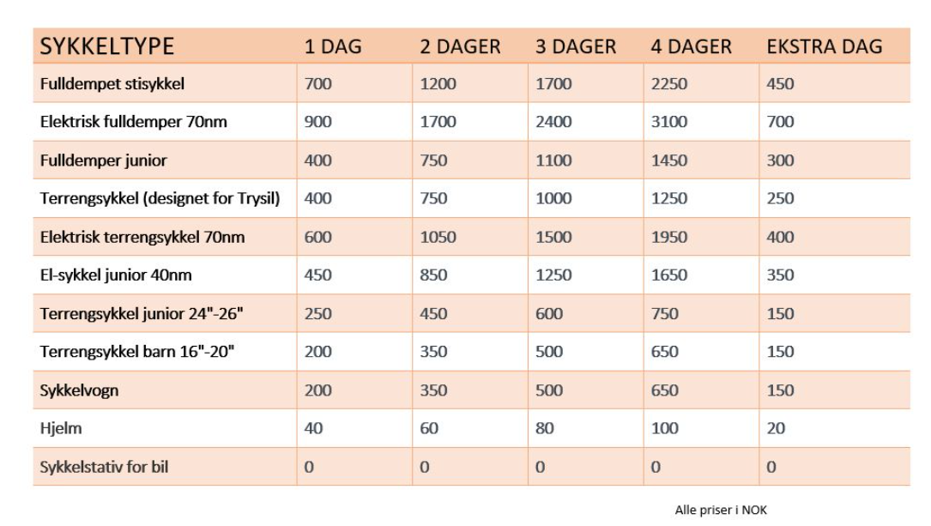
- utleie sykler, sykkelutstyr (hjelm, beskyttelse) , sykkelvogn (henger),
- leie for å bruke tracken: hvor mye?
- Innkjøp sykler, verneutstyr, med mer
 |  |  |  |  |  | Sykkelutleie Sport Lodgen - Trysil
Sesong: |  |  |  |  |  | Priser | Sykkelutleie i Trysil (trysilsykkel.no)
Ca 6 - 7 måneder
Post: | Fra | Til | Antall | Sum
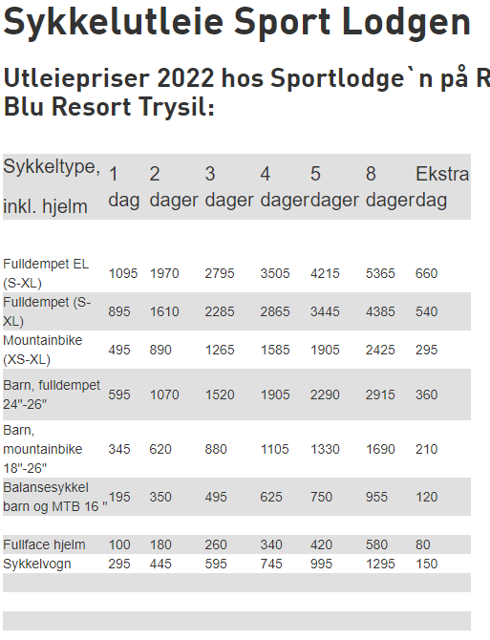
Inngangspenger | 200 | 400 | 3,000 | 900,000 | ???
Sykkelutleie | 200 | 400 | 3,000 | 900,000

Lønnskostnader XX personer | 250,000 | 350,000 | 3 | -900,000 | ???

Driftsresultat |  |  |  | 900,000

Priser Østlaft
Prisestimat Fjellgledetunet
Fra Østlaft
Leveransebeskrivelse:
Tilbudet gjelder for Kafeen og Låven. Tilbudet er et grovt estimat, basert på vår standard leveransebeskrivelse. Beregnet etter tegninger utarbeidet av Østlaft, datert 12.07. 22
Kafeen er i laft, med deler av stavlaft på noen deler av bygget. Låven leveres i full laft.
Tømmeret er norsk, og blir laftet på vår egen laftefabrikk på Rudshøgda.
Taket er tekket med torv.
Tilbudet er basert på vår standard leveransebeskrivelse. Utover denne, er disse tilleggene inkludert i pristilbudet:
• Grunnarbeid
• Betongarbeid
• Kjøkken på Kafeen
• Malerarbeid
• Byggesøknad
• Overnatting for snekkere
For begge bygg er det varmepumpe; væske/vann. 400 V varmepumpe, med effekt 43 kW. Det er en komplett varmepumpe for oppvarming av boliger og mindre næringsbygg.
Malerarbeid:
1 strøk beis av vegger, vindskier og omramming utvendig.
1 strøk beis av vegger, takåser, listverk, trapp innvendig.
Malerarbeid utføres av Maler`n Karlsen AS.
Kjøkken og hvitevarer, baderominnredning og montering:
I Kafeen er det med leveranse fra Lillehammer Storkjøkken.
Det er tenkt oppsett for å kunne klare 200 gjester.
• Kjølerom
• Fryserom
• Grillinje
• Kombidampere
• Benker
• Kjøl/frys
• Oppvaskmaskiner
• Benker oppvask
• Hyller
• Tørrvare oppbevaring
Nærmere info vil bli utarbeidet når prosjektet skal realiseres.
WC / toalett / Bad:
Innredning og montering fra rørlegger.
Skifer i Kafeen:
Bruddskifer legges på støpt plate i inngang, hall og kafe/bar. Se tegning. Andre rom leveres med std fliser. (30x30 cm og 30x60 cm)
På Låven leveres std fliser, se tegning for område. (30x30 cm og 30x60 cm)
Peis:
Det er estimert pris på 2 stk peis i tørrmur. Utseende og endelig pris må utarbeides.
Pipe over tak forblendes med svart beslag.
Grunnarbeid og betongarbeid:
Tilbud er innhentet fra Erik Sveen AS. og Løype Anleggsdrift AS.
Grunnarbeider gjelder for Kafeen og Låven. Alt av uteområde ellers er ikke inkludert.
Forbehold, ikke med i pristilbud
• Byggesaksgebyr, tilknytningsavgifter vann og avløp, tilkoblingsavgift strøm
• Sprenging og utskifting av masser eller forurensede masser
• Naturstein, trapper og utvendig hagearbeid utover hva som er beskrevet fra entreprenør
• Møbler vist på plantegning er kun som illustrasjon, følger ikke med i leveransen.
• Grunnarbeider for andre områder enn Kafeen og Låven.
• Prosjektering og levering av ventilasjonsanlegg til Kafeen og Låven.
• Byggestrøm
• Terrasser. Disse kan leveres som et tillegg når plassering er avklart.
• Tegninger vil kunne måtte endres/tilpasses etter prosjektering og plassering av ventilasjon og annet teknisk utstyr.
• Prosjektering for brann
• Prosjektering for bygg
• Tomt
• Indeksregulering
Oppstart, fremdrift og byggetid:
Østlaft har god kapasitet på laftefabrikken, og vil kunne levere prosjektet ihht til fremdriftsplan som utarbeides etter kontrakt.
Byggetid for prosjektet må vi se på når detaljer for byggene er klare.
Diverse:
Endringer utover hva som er beskrevet i kontrakt skal tas med selger.
Jøra Bygg:
Prosjektet er et samarbeid mellom Østlaft og Jøra Bygg.
Østlaft står ansvarlig for leveranse og oppføring av Kafe og Låven, og Jøra bygg står ansvarlig for leveranse og oppføring av Bed & Breakfast byggene.
Prisestimat Fjellgledetunet
Fra Jøra Bygg
Leveransebeskrivelse:
Beregninger på estimat på Bed & Breakfast bygg, 2 stk, er gjort ihht tegninger datert 21.09.22
• Ringmur og plate på mark isolert ihht TEK!/
• Yttervegg av tre kledd med stående låvepanel grunnet ett strøk, isolert ihht TEK17
• Rammer av bord på yttervegg for å få frem stav og laft utseende er inkludert
• Takkonstruksjon med torvtak isolert ihht TEK17
• Innvendige vegger mellom rom og mot korridor er regnet som doble med gipsplater sparklet og malt to strøk
• Himlinger av gipsplater sparklet og malt to strøk
• Etasjeskille av lecadekker
• Parkett på gulv i rom og korridor
• Flislagte bad med 15x15cm flis på vegg, 20x20cm flis på gulv og 10x10cm flis i dusj. Alle fliser er hvite.
• Klimadører mot korridor, farge hvite fra Harmonie
• Kompakte dører inn til bad, farge hvite fra Harmonie
• Vinduer med toppsving, farge hvite fra H-Vinduet
 | Priser Østlaft / Jøra

 |  | Ink Mva | Eks Mva | Mva
Ikke priset | Næringsbygg | 0 | 0 | 0
Jøra | B&B Bygg 1 - 2 etasjer | 34,250,000 | 27,400,000 | 6,850,000
Jøre | B&B Bygg 2 - 2 etasjer | 34,250,000 | 27,400,000 | 6,850,000
Østlaft | Storstue / Kafe | 24,000,000 | 19,200,000 | 4,800,000
Østlaft | Låve | 13,950,000 | 11,160,000 | 2,790,000
Ikke priset | Hundehus / gård | 0 | 0 | 0

 | Sum | 106,450,000 | 85,160,000 | 21,290,000

Jøra | B&B Bygg 1 - 2 etasje | 18,500,000 | 14,800,000 | 3,700,000
Jøre | B&B Bygg 2 - 2 etasje | 18,500,000 | 14,800,000 | 3,700,000

Priser Røroshytta
Fra: Tommy Evenrud <tommy.evenrud@roroshytta.no> Sendt: tirsdag 18. oktober 2022 09:25 Til: Lene Arnestad <lene.arnestad@outlook.com> Emne: Oppsummering bygg Fjellgledetunet
Hei Lene
Takk for et hyggelig møte i går. Under ser du en kort oppsummering på hva vi har tatt med i den enkelte bygning.
Næringsbygg: Enkel prosjektering av bygg iht. tegning. (Brannprosjektering/detaljprosjektering er ikke gjennomført)
Nøkkelferdig leveranse iht. tegninger (komplett utvendig og innvendig leveranse av materialer)
Kjøkken/baderomsinnredning
Ventilasjon
Betong/grunnmursarbeid
Sanitær installasjon
El- installasjon
Flisarbeider
B&B: Enkel prosjektering av bygg iht. tegning. (Brannprosjektering/ detaljprosjektering er ikke gjennomført)
Nøkkelferdig leveranse iht. tegninger (komplett utvendig og innvendig leveranse av materialer)
Kjøkken/baderomsinnredning
Ventilasjon
Betong/grunnmursarbeid
Sanitær installasjon
El- installasjon
Flisarbeider
Storstue: Enkel prosjektering av bygg iht. tegning. (Brannprosjektering/detaljprosjektering er ikke gjennomført)
Nøkkelferdig leveranse iht. tegninger (komplett utvendig og innvendig leveranse av materialer)
Baderomsinnredning
Betong/grunnmursarbeid
Sanitær installasjon
El- installasjon
Flisarbeider
(Storkjøkken/ventilasjon er ikke priset)
Låve: Enkel prosjektering av bygg iht. tegning. (Brannprosjektering/detaljprosjektering er ikke gjennomført)
Nøkkelferdig leveranse iht. tegninger (komplett utvendig og innvendig leveranse av materialer)
Baderomsinnredning
Betong/grunnmursarbeid
Sanitær installasjon
El- installasjon
Flisarbeider
Hundehus: Nøkkelferdig leveranse iht. tegninger
Betongarbeider.
Generelt: Alle kostnader er estimat ut fra kjent tegningsgrunnlag og forventet oppsett. Vi har kun estimert kostnaden på byggene. Alt av inventar (unntak baderomsinnredninger, hybelkjøkken) er ikke inkl. Utvendige installasjoner som skal skape aktivitet på området er ikke priset (Eks tretopphytter, sykkelløype, lekeplass etc). Det vil medføre endringer av kostnader ved endringer av bygg, detaljprosjektering, brannprosjektering, krav fra kommune etc. Vi har ikke tatt høyde for noen kostnader knyttet til VVA/opparbeidelse av området. Ved opparbeidelse vil det være mye mer effektivt og kostnadsbesparende for deg og benytte Erik Sveen/andre entreprenører, enn at dette skal gå via en utbygger. Regner med at Erik kan gi deg en estimert kostnad på opparbeidelse rimelig raskt. Jeg kan eventuelt om du ønsker, sende han situasjonsplanen på mail, så har han denne som grunnlag.
Vi ønsker deg lykke til med investorene og bidrar gjerne i prosessen med å legge frem dette i et møte med dem.
Priser Røroshytta / Nordbohus

 | Ink Mva | Eks Mva | Mva
Næringsbygg | 8,900,000 | 7,120,000 | 1,780,000
B&B Bygg 1 | 16,900,000 | 13,520,000 | 3,380,000
B&B Bygg 2 | 16,900,000 | 13,520,000 | 3,380,000
Storstue | 18,500,000 | 14,800,000 | 3,700,000
Låve | 13,800,000 | 11,040,000 | 2,760,000
Hundehus / gård | 500,000 | 400,000 | 100,000

Sum | 75,500,000 | 60,400,000 | 15,100,000

Priser Grunnarbeider Erik Sveen
Priser Grunnarbeider Erik Sveen AS

 | Ink Mva | Eks Mva | Mva
Næringsbygg | 975,000 | 780,000 | 195,000
B&B Bygg 1 | 975,000 | 780,000 | 195,000
B&B Bygg 2 | 975,000 | 780,000 | 195,000
06,11,2022
Prisestimat på grunn og betongarbeider.
Fjellgledetunet v/Lene Arnestad
Takker så meget for deres forespørsel og sender her prisestimat.
Grunnlaget for tilbudet er ut i fra tilsendte forespørsel (Røroshytta)
Grunn og betongarbeider inneholder følgene:
1. Låve med utleie bar etc.
Grunnarbeid 356 400,-
Betongarbeid 356 400,-
2. Fjellgledetunets storstue.
Grunnarbeid 693 600,-
Betongarbeid 693 600,-
3. Næringsbygg/ utleiekontorer.
Grunnarbeid 390 000,-
Betongarbeider 390 000,-
4. B&B bygg 1.
Grunnarbeid 390 000,-
Betongarbeid 390 000,-
4. B&B bygg 2.
Grunnarbeid 390 000,-
Betongarbeid 390 000,-
5. Hundehus.
Grunnarbeid 20 000,-
Betongarbeid 20 000,-
6. Lekeplass- ballbinge/skøytebane.
Grunnarbeid 125 000,-
7. Pumptrack bane. Ca 1000 m2
Grunnarbeid m/asfalt 900 000,-
8. Sykkelløype Helgaløypa m/grus.
Grunnarbeid 121 750,-
9. Tretopphytter.
Grunnarbeid 3000,-
10. Start Fresbeegolf.
Grunnarbeid 3000,-
11. P-plasser.
Grunnarbeid ferdig oppgruset 263 000,-
12. VA grøfter, el grøfter
Gravearbeid inkl materiell 350 000,-
Totalsum alle poster: Kr 6 245 750,- eks 25% mva.
Oppsjonspriser.
Internkjøring m/ lastebil. kr 950,- pr, time
Pigging fjell/ blokk. Kr 1590,- pr, time.
Gravemaskin. Kr 1200 pr, time
Generelt.
Alle priser er eksklusive 25% MVA.
Priser vil kunne indeksreguleres.
Håper dette tilbudet er av interesse og hører gjerne fra dem så fort det er en avklaring ang, grunnarbeid og btg arbeider.
Mvh: Erik Sveen
Storstue | 1,734,000 | 1,387,200 | 346,800
Låve | 891,000 | 712,800 | 178,200
Hundehus / gård | 50,000 | 40,000 | 10,000
Lekeplass- ballbinge/skøytebane | 156,250 | 125,000 | 31,250
Pumptrack bane | 1,125,000 | 900,000 | 225,000
Sykkelløype Helgaløypa m/grus | 152,188 | 121,750 | 30,438
Tretopphytter | 3,750 | 3,000 | 750
Start Fresbeegolf | 3,750 | 3,000 | 750
P-plasser | 328,750 | 263,000 | 65,750
VA grøfter, el grøfter | 437,500 | 350,000 | 87,500

Sum | 7,807,188 | 6,245,750 | 1,561,438

Priser Discgolfbane
NB! Det kan være antallsfeil mht antall kurver.
Priser DISKGOLFKONSULENTEN

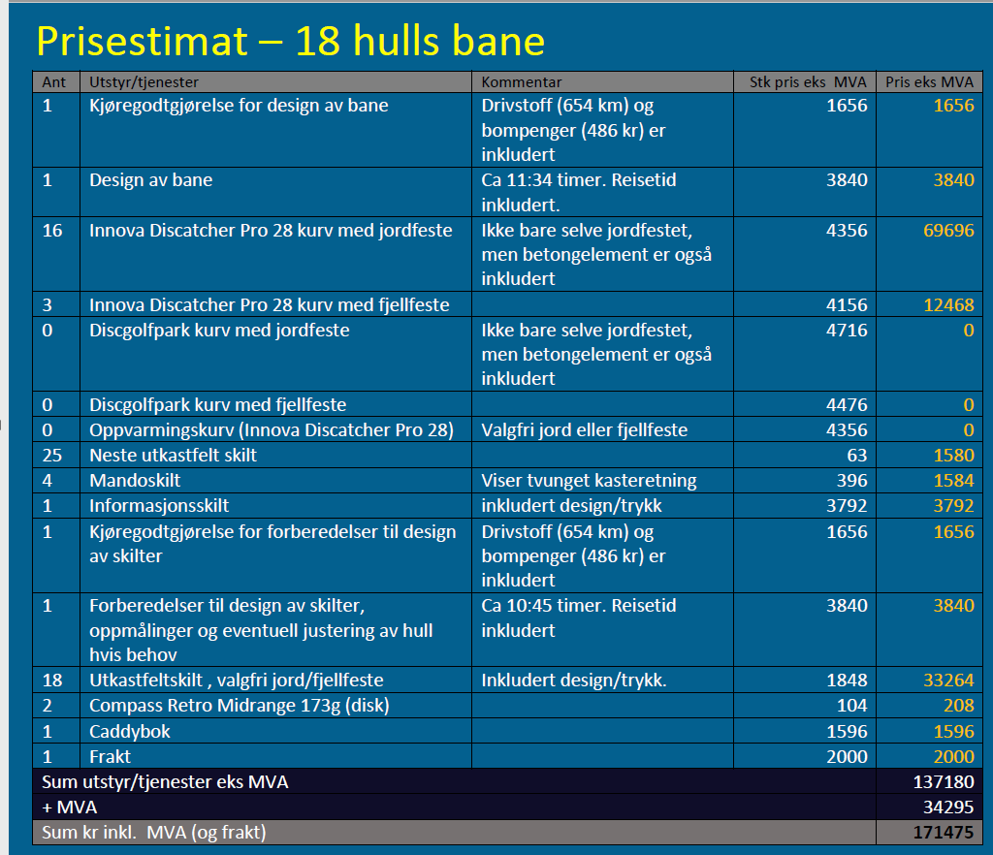
 | Ink Mva | Eks Mva | Mva
Diskgolf 18-hulls bane | 171,475 | 137,180 | 34,295

Sum | 171,475 | 137,180 | 34,295

Priser Møbler & Storkjøkken
NB! Må sjekke med Lene om prisene er ink / eks Mva
PriserMøbler og storkjøkkenutstyr

 | Ink Mva | Eks Mva | Mva
Totalsum møbler og utstyr | 2,438,500 | 1,950,800 | 487,700
 |  |  |  | Møbler og storkjøkkenutstyr Fjellgledetunet

 |  |  |  |  |  |  |  |  |  |  |  | Antall | Pris pr stk | Totalpris
 |  |  |  | Møbler | Storstua | Kafe | Hovedstue | Ministua | kontor | Hovedinngang | Wc
 |  |  |  | Stoler |  | 25 | 100 | 3 -4 benker | 2 |  |  | 306 | 2500 | 765000
 |  |  |  | Barkrakker |  | 25 |  |  |  |  |  | 75 | 2800 | 210000
 |  |  |  | Bord |  | 5 | 16 | 6 | 1 | 2 |  | 57 | 4500 | 256500
 |  |  |  | Sofa 3 pers |  |  |  | 4 |  | 2 |  | 6 | 6000 | 36000
 |  |  |  | Sofa hjørne |  |  |  | 2 |  |  |  | 2 | 20000 | 40000
 |  |  |  |  | Storkjøkken
 |  |  |  | Kjøerom
 |  |  |  | Fryserom
 |  |  |  | Vaskemaskin
 |  |  |  | Koke/steke
Sum | 2,438,500 | 1,950,800 | 487,700 | Stableutstyr
 |  |  |  | Vogner frakt av mat
 |  |  |  | Kjeler
 |  |  |  | Asjetter | Kafe+Storstue
 |  |  |  | Kopper | Kafe+Storstue
 |  |  |  | Glass | Kafe+Storstue
 |  |  |  | Bestikk | Kafe+Storstue
 |  |  |  | Kokkeutstyr | Bakeutstyr
 |  |  |  |  | Låve
 |  |  |  | Stoler | 100 |  | Glass
 |  |  |  | Barkrakker | 50 |  | Bestikk
 |  |  |  | Bord | 25 |  | Kopper
 |  |  |  | sofa | 4 |  | Asjetter
 |  |  |  |  | B&B
 |  |  |  | Senger |  |  | Minikjøkken | Servering av enkel frokost
 |  |  |  | 2+1 |  | 65 |  |  |  |  |  | 65 | 4950 | 321750
 |  |  |  | Kleshylle | klær,sko | 65 |  |  |  |  |  | 65 | 2950 | 191750
 |  |  |  | Stoler |  | 65
 |  |  |  | Kontorpult |  | 65 |  |  |  |  |  | 65 | 4500 | 292500
 |  |  |  | Minisofa/ | Saccosekk | 65 |  |  |  |  |  | 65 | 5000 | 325000

 |  |  |  |  | Næringsbygg
 |  |  |  | Stoler | Stoler | 10
 |  |  |  | Bord | Bord | 5

 |  |  |  |  |  |  |  |  |  |  |  |  |  | 2438500

Priser Storkjøkken
NB! Må sjekke med Lene om prisene er ink / eks Mva
Priser Storkjøkken standard oppsett 200 personer

 | Ink Mva | Eks Mva | Mva
Totalsum Storkjøkken 200 pers | 1,400,000 | 1,120,000 | 280,000
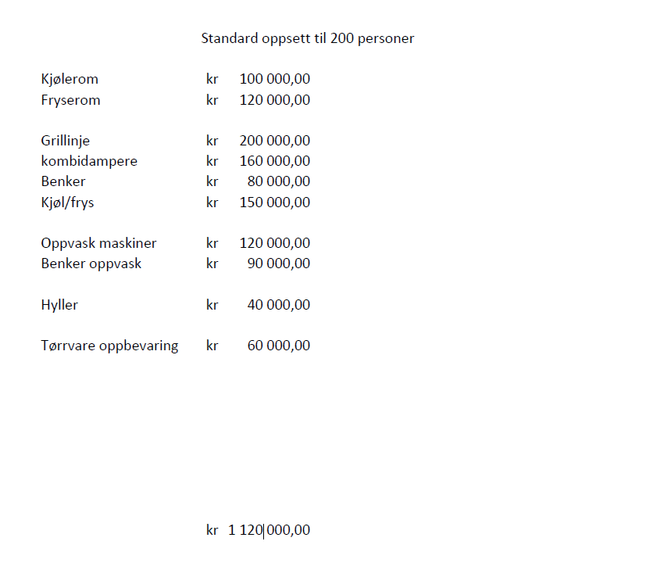

Sum | 1,400,000 | 1,120,000 | 280,000

Bygg Næring 1 stk
- Fleksibel utleie av næringslokaler
- Døgnåpen alternativ og selvbetjent matbutikk
- Kort og langtidsleie
- Næringshage
- REKOring
Skeiporten kostet ca 40 mill (sjekk i regnskap) - Tomtepris ca 5 mill.
Graaten kostet ca 100 mill - herav ca 30 for leiligheter(?)
Endring av planer fra 3 til 1 bygg 250-300 kvm. Samme antall kvm som opprinnelig med 3 hus.

Bygg B&B
- Krav til heis ved 2 etasjer
- Heis pr stykk ca 500.000 (en heis pr bygg)
- vurdere 3 etasjer og lage penthouse / leiligheter for salg på toppen?
.
Kjøkken | 400,000

"Bygg" Klatrepark
Anbefalinger:
anbef. en kompakt park. 4 – 5 løyper med 7 – 8 hinder pr. løype innenfor en radius på 70 – 100 meter. Zip line må du ha men disse bør legges på lengste strekk – gjerne i to høyder. Med en kompakt park kan en person holde oversikt og tot. sett behøver du ikke mer enn 2 – 3 på jobb. Lønnskostnad er en vesentlig faktor ….
3 timer kort/»slot» er et tips. Da kan du leie ut samme sele (og hjelm) 2 ganger pr dag. 50 seler = 100 besøkende. Helt avhengig av en haug forutsetninger – kanskje 5.000 besøkende pr år kan være et tips på Skeikampen. Ved perfekt klatrevær, matopplevelse og parken som en opplevelse med mer enn kun elementer – vel, da er kanskje 5.000 for lavt. Vi jobber aktivt nå med å utvikle parken vår til bruk for event til bedrifter mm. Vi har også hatt bryllup, jubileer, barnedåp og konfirmasjon i parken…. Anbef. kun at du tenker drift i perioden Påske tidligst tom. Høstferien. Drift om vinteren er enkli ikke lurt å planlegge med.
En kompakt park beskrevet som ovenfor koster kanskje 3 mill. Ca. 500 – 600.000 pr. løype. Velger du noen som kun bygger som «Klatring på Grensen» vil du klare det for ca. ½ parten «ich», men da er jeg usikker på oppfølging, vedlikehold, årlig kontroll og alt som ligger rundt det å få bygd parken.
Helt avhengig av lengde vil en zip inkl. pute (-r), plattformer, waier og det som må til ligge på 25.000 – 80.000 kr. Lengre zip (80 meter +) koster selvsagt mer men de er mer «sårbare» for vind og skader på føtter, bein og rygg…..
Når du kommer i neste fase – bruk tid og få inn de «rette/populære» elementer i riktig rekkefølge og i riktig antall. Dette er avgjørende viktig for opplevelsen, investeringskostnaden og ikke minst den fremtidige bunnlinje og din stolthet.
 |  |  |  |  | Antall besøkende | Fra | Til
Sesong: |  |  |  |  | Trysil | 11,000 | 11,000
Ca 6 - 7 måneder fra Påske til og med høstferieukene |  |  |  |  | Bjorli | 8,000 | 10,000
Kostnader: | Fra | Til | Antall | Sum | Geilo |  | 10,000 | * Budsjettert med ikke oppnådd
 |  |  |  |  | Tips Skeikampen |  | 5,000
Kostnader pr løype | 500,000 | 600,000 | 5 | 4,000,000
Kostnader ZIP-line | 25,000 | 80,000 | 2 | 130,000 | Alle klatreparker har generelt hatt en nedgang på 30 til 50 % i 2022
Grunnarbeider

- Frisbeegolf kurv 10-15 pr stk
Fra 1.700 til ca 7.000
Kan reklamefinansieres på kurven.
Discgolfkurv Innova DISCatcher Pro 28 Jordfeste | Permanent frisbeegolfkurv - Klubben.no
-
- Tippemidler (selgende bedrift MND One Partner Many Solution)
Andre Engeli Møller
Sum kostnader / investering |  |  |  | 4,130,000

"Bygg" Pumptrack
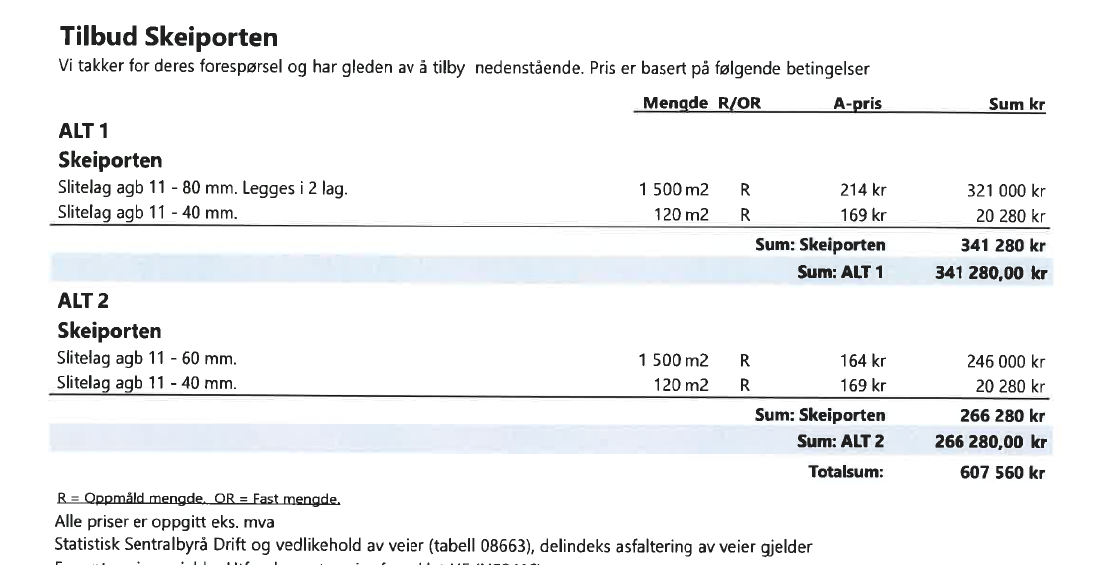
Sesong: |  |  |  |  | Trysil | 11,000 | 11,000 |  |  | Norges største pumptrack åpnet i Trysil
Ca 6 - 7 måneder fra Påske til og med høstferieukene |  |  |  |  | Bjorli | 8,000 | 10,000
Kostnader: | Fra | Til | Antall | Sum | Geilo |  | 10,000 | * Budsjettert med ikke oppnådd
 |  |  |  |  | Tips Skeikampen |  | 5,000
Kostnader pr løype | 266,000 | 341,000 | 1 | 303,500
 |  |  |  |  | Alle klatreparker har generelt hatt en nedgang på 30 til 50 % i 2022

Sum kostnader / investering |  |  |  | 303,500

 |  |  |  |  |  |  |  |  | Ref mail fra Lene 14.08.2022
 |  |  |  |  |  |  |  |  | NB! Hva menes med totalsum når tilbyder opererer med ALT1 og ALT2??

"Bygg" Ballbinge
- Lekeapparater til de minste i nærheten av storstua.
- Ballbinge med "gummidekke" - må tåle islegging om vinteren
- Utleie av skøyter

Notater om diverse
- Forsikringer
- Solceller
- Jordvarme
- Varmepumper
Interiør:
- stoler
- senger
- møbler
- Storkjøkkenutstyr til Fjellglede K&I
- Pumptrack: brukes til skileik / skicross om vinteren?
Ferdigstille skiarena 20 mill
- Det trengs lys, mer asfalt på løyper/parkeringsplass og klubbhus.

Tomt & Tomteleie
- Tomt og tomteleie
Inngjerding av hele tomta
Hundehus, hundebur, luftegård, vannskåler og tepper
Må ha inn vann i hundehus
Tilgang til vasking av hundetepper
ca 12 dekar (total 15 ink flomsone)
- 140.000 for næringsdelen + 30.000 for aktivitetsdelen pr år
Samme grunneier som hos Skeiporten

